Árbol genealógico
ÁRBOL GENEALÓGICO

 |  |  |  | Nombre del padre

Árbol genealógico con ascendencia de hasta tres generaciones |  |  |  | Año de nacimiento

 |  |  | Nombre del padre

Quitar antecesores
Agregar antecesores
 |  |  | Año de nacimiento

 |  |  |  | Nombre de la madre

 |  |  |  | Año de nacimiento

 |  | Nombre del padre

 |  | Año de nacimiento

 |  |  |  | Nombre del padre

 |  |  |  | Año de nacimiento

 |  |  | Nombre de la madre

 |  |  | Año de nacimiento

 |  |  |  | Nombre de la madre

 |  |  |  | Año de nacimiento

 | Mi nombre

 | Año de nacimiento

 |  |  |  | Nombre del padre

 |  |  |  | Año de nacimiento

 |  |  | Nombre del padre

 |  |  | Año de nacimiento

 |  |  |  | Nombre de la madre

 |  |  |  | Año de nacimiento

 |  | Nombre de la madre

 |  | Año de nacimiento

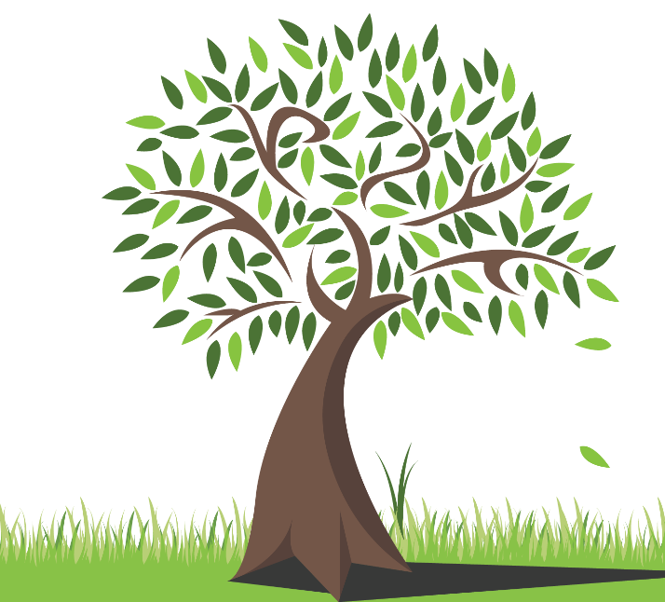
 |  |  |  | Nombre del padre

 |  |  |  | Año de nacimiento

 |  |  | Nombre de la madre

 |  |  | Año de nacimiento

 |  |  |  | Nombre de la madre

 |  |  |  | Año de nacimiento

